Theory Preview
Q.No. | Question | Answer | OptionA | OptionB | OptionC | OptionD | NOS | Marks
1 | 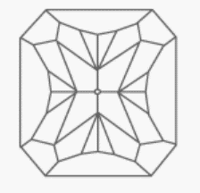 While drawing the jewellery designs, if you need to mention the details to the CAD designer, then which of the following should you mention for the given bottom cut of the diamond? डिज़ाइन ड्रॉ करते समय अगर आपको कैड (सीएडी) डिज़ाइनर को डिज़ाइन के विवरण देने हैं, तो प्रस्तुत डायमंड के बॉटम कट के लिए आपको निम्नलिखित में से कौन-सा विकल्प बताना चाहिए? [image:shi_gjsci_mastermaker_s1_q1_280519.png] [div]&nbsp;[/div] | A | Radiant cut रेडियंट कट [div]&nbsp;[/div] | Oval cut ओवल कट [div]&nbsp;[/div] | Heart cut हार्ट कट [div]&nbsp;[/div] | Round cut राउंड कट [div]&nbsp;[/div] | 1. G&J/N2301 Draw jewellery designs | 2
2 | Design of ring is to be represented in three dimensions rather than foreshortening it to true projection, which pictorial representation is best suitable for this sketch? अंगूठी के डिजाइन को तीन आयामों में प्रस्तुत किये जाने के लिए कौन सा सचित्र / रिप्रेज़ेन्टेशन सबसे उपयुक्त है? | A | Isometric projection सममितीय/आयसोमेट्रिक प्रोजेक्शन | Orthographic projection ओर्थोग्रफिक प्रोजेक्शन | Axonometric projection एक्सोनोमेट्रिक प्रोजेक्शन | None of the above इनमे से कोई भी नहीं | 1. G&J/N2301 Draw jewellery designs | 2
3 | 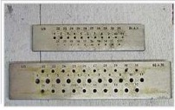 Identify the instrument used in jewellery making. आभूषण बनाने में इस्तेमाल होने वाले औजार को पहचानें। [Image: hmg_framemaker3_9.png] [div]&nbsp;[/div] | A | drawing plate ड्राइंग प्लेट | Rolling machine रोलिंग मशीन | Drill bits ड्रिल बिट्स | None of the above इनमे से कोई भी नहीं | 2. G&J/N0601 Draw wire or strip from precious metal or alloy bar | 0.5
4 | 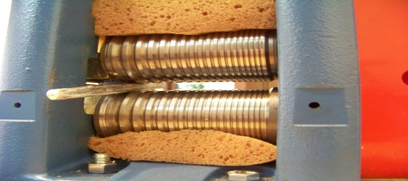 Identify the instrument used in jewellery making. आभूषण बनाने में इस्तेमाल होने वाले औजार को पहचानें। [Image: hmg_framemaker3_9.png] [div]&nbsp;[/div] | B | drawing plate ड्राइंग प्लेट | Rolling machine रोलिंग मशीन | Drill bits ड्रिल बिट्स | None of the above इनमे से कोई भी नहीं | 2. G&J/N0601 Draw wire or strip from precious metal or alloy bar | 0.5
5 | 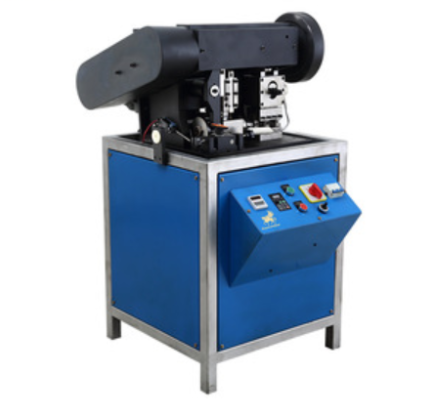 Identify the use of the given machine in jewellery making. ज्वेलरी मेकिंग में इस्तेमाल होने वाला यह मशीन क्या कार्य करता है? [image:shi_gjsci_mastermaker_s1_q5_280519.png] [div]&nbsp;[/div] | A | Hollow ball making हॉलो बॉल बनाता है [div]&nbsp;[/div] | Chain making चेन बनाता है [div]&nbsp;[/div] | Diamond cutting डायमंड कटिंग करता है [div]&nbsp;[/div] | Vulcanization वल्कनाइज़ेशन करता है [div]&nbsp;[/div] | 3. G&J/N0602 Make ball from precious metal or alloy | 2
6 | As per the jewellery design of a gold chain, if you are using 20 grams of 18K gold, then what is the exact weight of the pure gold in it? गोल्ड (सोने की) चेन की ज्वेलरी डिज़ाइन के अनुसार अगर आप 20 ग्राम 18K गोल्ड (सोने) का इस्तेमाल कर रहे हैं तो इसमें शुद्ध सोने का सटीक वज़न कितना होगा? [div]&nbsp;[/div] | C | 7.5 Grams 7.5 ग्राम [div]&nbsp;[/div] | 10 Grams 10 ग्राम [div]&nbsp;[/div] | 15 grams 15 ग्राम [div]&nbsp;[/div] | 18 grams 18 ग्राम [div]&nbsp;[/div] | 5. G&J/N0604 Make gold chain | 1
7 | While making the gold balls, why is it advised to repeat annealing process for every stage of drawing sheet or strip? गोल्ड (सोने के) बॉल्स बनाते समय, शीट या स्ट्रिप ड्रॉ करने के हर चरण में एनिअलिंग प्रक्रिया को दोहराने के लिए क्यों कहा जाता है? [div]&nbsp;[/div] | B | To increase the stiffness of gold गोल्ड (सोने) की कठोरता बढ़ाने के लिए [div]&nbsp;[/div] | To increase the malleability of gold गोल्ड (सोने) के लचीलेपन (मैलीअबिलिटी) को बढ़ाने के लिए [div]&nbsp;[/div] | To decrease the gold loss गोल्ड लॉस घटाने के लिए [div]&nbsp;[/div] | To increase the time of making gold balls ताकि गोल्ड (सोने के) बॉल्स बनाने में ज़्यादा समय लगे [div]&nbsp;[/div] | 4. G&J/N0603 Stamp the gold sheet | 2
8 | 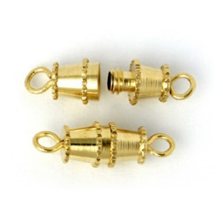 Identify the jewellery component shown in the image? नीचे दिए गए चित्र में दिखाए गए ज्वेलरी कॉम्पोनेन्ट की पहचान करें। [image:shi_gjsci_mastermaker_s1_q8_280519.png] [div]&nbsp;[/div] | B | Toggle clasp टॉगल क्लैस्प [div]&nbsp;[/div] | Barrel clasp बैरल क्लैस्प [div]&nbsp;[/div] | Spring ring clasp स्प्रिंग रिंग क्लैस्प [div]&nbsp;[/div] | Hook Clasp हुक क्लैस्प [div]&nbsp;[/div] | 5. G&J/N0604 Make gold chain | 1
9 | While joining different components of a jewellery, in which of the following joining techniques all alloy combinations are possible, in any desired shape? ज्वेलरी के विभिन्न कॉम्पोनेन्ट्स को जोड़ते समय निम्नलिखित में से कौन-से जॉइनिंग तकनीक में हर तरह का एलॉय कॉम्बिनेशन किसी भी आकार में मुमकिन होता है? [div]&nbsp;[/div] | A | Soldering सोल्डरिंग [div]&nbsp;[/div] | Puddeling पडेलिंग [div]&nbsp;[/div] | Dowelling डावलिंग [div]&nbsp;[/div] | Acetone welding ऐसीटोन वेल्डिंग [div]&nbsp;[/div] | 6. G&J/N0605 Make the jewellery frame of gold or alloy | 2
10 | Which of the following points need to be considered while delivering the frames with gemstones set? 1. Even colour stones are used 2. Stones are well secured 3. Loss is under the company's loss margin जेमस्टोन्स सेट वाले फ्रेम्स की डिलीवरी करते समय निम्नलिखित में से कौन-से विकल्प पर ध्यान देना चाहिए? 1. एकसमान रंग के स्टोन्स का इस्तेमाल करना चाहिए 2. स्टोन्स को मज़बूती से लगाना चाहिए 3. कंपनी की लॉस मार्जिन पॉलिसी के अनुसार लॉस होना चाहिए [div]&nbsp;[/div] | D | 1 and 2 1 और 2 [div]&nbsp;[/div] | 2 and 3 2 और 3 [div]&nbsp;[/div] | 1 and 3 1 और 3 [div]&nbsp;[/div] | 1, 2 and 3 1, 2 और 3 [div]&nbsp;[/div] | 7. G&J/N0802 Set gemstones on jewellery frame | 2
11 | IPR violations should be reported to? आई पी आर/इंटेलेक्चुअल प्रॉपर्टी राइट/बौद्धिक सम्पदा अधिकार उल्लंघनों की सूचना किसे दि जानी चाहिए? | D | Supervisor पर्यवेक्षक/ सुपरवाइजर | Company's Head कंपनी के प्रमुख | Worker मज़दूर | A,B | G&J/N19910:Maintain IPR and respect copyright | 2
12 | Which of the following action shows that you are working as a team? निम्नलिखित में से कौन-सी क्रिया यह दर्शाती है कि आप एक टीम के रूप में काम कर रहे हैं? [div]&nbsp;[/div] | A | Helping your colleagues wherever possible जहां भी संभव हो अपने सहयोगियों की मदद करना [div]&nbsp;[/div] | Criticizing the team members constantly टीम के सदस्यों की लगातार आलोचना करना [div]&nbsp;[/div] | Making personal comments on colleagues सहकर्मियों पर व्यक्तिगत टिप्पणी करना [div]&nbsp;[/div] | Avoiding interaction with colleagues सहकर्मियों के साथ बातचीत करने से बचना [div]&nbsp;[/div] | G&J/N9912:Coordinate with colleagues | 1
13 | Name any safety gears किसी भी सुरक्षा गियर का नाम दें | D | Goggles काले चश्मे | Mask मास्क | Gloves दस्ताने | All the above सभी उल्लिखित विकल्प | G&J/N19914:Maintain safe work environment | 2
14 | What will you do in case of fire emergency at your workplace? अपने कार्यस्थल पर आग लगने की स्थिति में आप क्या करेंगे? [div]&nbsp;[/div] | D | Get panic and start shouting घबरा जाओ और चिल्लाना शुरू करो [div]&nbsp;[/div] | Make your own exit plan to tackle the situation स्थिति से निपटने के लिए अपनी खुद की निकास योजना बनाएं [div]&nbsp;[/div] | Calm down and continue with your work शांत हो जाओ और अपना काम करना जारी रखें [div]&nbsp;[/div] | Follow the emergency sign boards displayed to exit the workplace कार्यस्थल से बाहर निकलने के लिए प्रदर्शित इमरजेंसी साइन बोर्ड का पालन करें [div]&nbsp;[/div] | G&J/N19914:Maintain safe work environment | 2
15 | 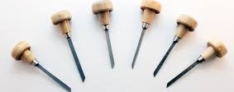 Name the tools shown below नीचे दिखाए गए टूल का नाम बताएं | B | Hammer हथौड़ा | Engravers एनग्रेवेर्स | Solderसोल्डर | Gunबंदूक | G&J/N0903 Use embossing technique to make jewellery components from precious metal | 2
16 | What is Enamel इनेमल / मीना क्या होता हैं | A | Ground Glass mixed with Oxide ऑक्साइड के साथ मिश्रित ग्राउंड/काच की पाउडर ग्लास | Tooth Paste टूथपेस्ट | Mixture of Gold and silver सोने और चांदी का मिश्रण | Diamond Powder हीरे का पाउडर | G&J/N0902 Paint with enamel colours on jewellery frame | 2
17 | 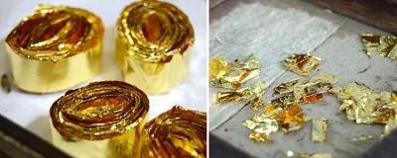 Identify the picture चित्र को पहचानें |  | Kundan कुंदन | Frame घाट | Diamond हीरा | None of the above ऊपर दिए हुए विकल्पों में से कोई भी नहीं | G&J/N0904 Make components, frame Kundan (24K gold) and Silver Foils | 2
18 | During Jadau process, Kundan is filled in spaces between… जड़ाई प्रक्रिया के दौरान, कुंदन को काहपे /किस गैप में भरा जाता है | C | Polki stones पोलकी पत्थर | Meena engarving and Polki stones मीना उत्कीर्णन/ खुदाई और पोलकी पत्थर | Polki stones and boundries पोलकी पत्थर और घाट बाउंड्री | None of the above ऊपर दिए हुए विकल्पों में से कोई भी नहीं | G&J/N0803 Set gemstones using Jadau technique and string | 2

